barra- vc esta aqui
Acordo Judicial XX -
Rompimento da Barragem Córrego do Feijão - Brumadinho

Você está aqui:

Definir nome
Série Histórica (ano a ano)
Pesquisa Avançada

Definir nome
Série Histórica (ano a ano)
Pesquisa Avançada

Definir nome
Série Histórica (ano a ano)
Pesquisa Avançada

Pesquisa básica 1
Recursos em favor do Estado de Minas Gerais
R$ 11.060.000.000,00
Valor Total repassado ao Estado
R$ 3.478.961.699,73
A
Resumo do Texto explicando o Acordo Judicial
Despesas relativas ao Acordo Judicial XX
Rompimento da Barragem Córrego do Feijão – Brumadinho
Falar um pouco do acordo e direcionar para a página do Cômite.
Ler mais
 |  |  |  | Ano | Valor Efetivado Ajustado
 |  |  | Ex. Portal da Transparência Federal | 2021 | R$ 3,478,961,699.73
 |  |  |  | 2022
 |  |  |  | 2023

 |  |  |  | Empenhado | Liquidado | Pago
 |  |  |  | 599,300,000.00 | 599,300,000.00 | 599,300,000.00
 | Execução da Despesa x Valor Repassado |  |  | 9,500,000.00 | - | -
 |  |  |  | 28,796,069.49 | - | -
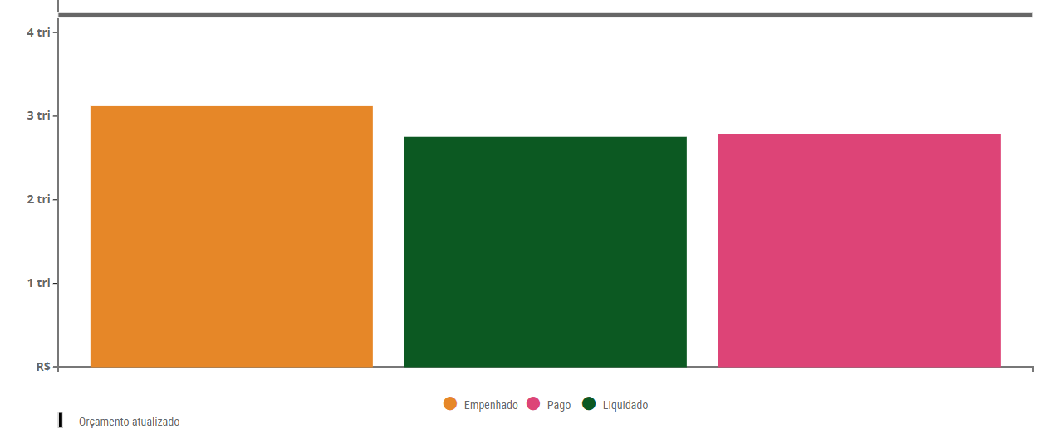
 |  |  |  | 8,000,000.00 | - | -
B
 |  |  |  | 62,703,825.00 | - | -
 |  |  |  | 12,257,089.25 | - | -
 |  |  |  | 27,250.00 | - | -
 |  |  |  | 720,584,233.74 | 599,300,000.00 | 599,300,000.00

Dados atualizados em: 14/09/2021
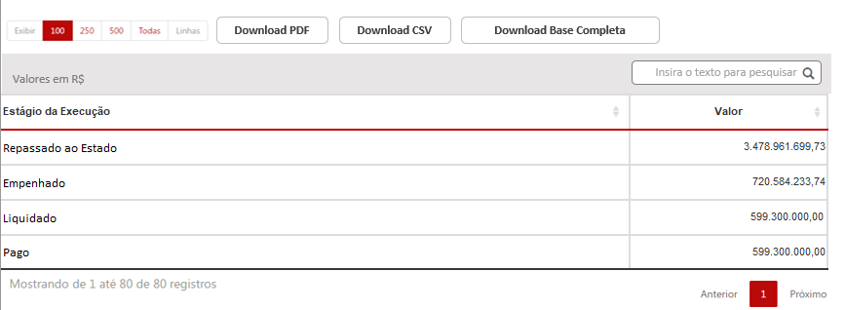

 |  | Valor

A - Soma dos valores efetivado Ajustado - Nesse exemplo consideramos as classificações da receita:
1990.99.1.1.10.000 - OUTRAS RECEITAS - PRIMARIAS - PRINCIPAL - RECURSOS DECORRENTES DO ROMPIMENTO DA BARRAGEM DA MINA DO CORREGO DO FEIJAO EM BRUMADINHO
2990.00.1.1.02.000 - DEMAIS RECEITAS DE CAPITAL - PRINCIPAL - RECURSOS DESTINADOS A REPARACAO INTEGRAL DOS DANOS OCASIONADOS PELO ROMPIMENTO DA BARRAGEM DA MINA DO CORREGO DO FEIJAO EM BRUMADINHO

B- Gráfico e tabela com valores Empenhados, Liquidado e Pago - id chave (Contrato Convênio Entrada)
Os dados inclui as despesas do ano corrente e restos a pagar

historico ano a ano
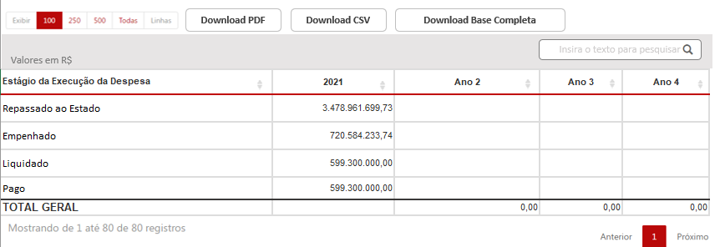
Resumo do Texto explicando o Acordo Judicial
Despesas relativas ao Acordo Judicial XX
Rompimento da Barragem Córrego do Feijão – Brumadinho
Falar um pouco do acordo e direcionar para a página do Cômite.
Ler mais
B
 | Execução da Despesa x Valor Repassado Série Histórica

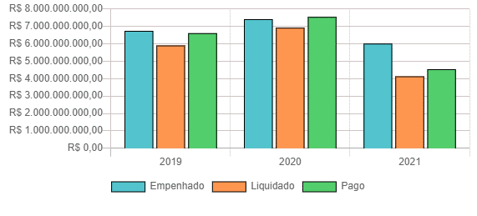

Dados atualizados em: 14/09/2021

tab_resultados_pesquisa basica
Download PDF
Download CSV
Download Base Completa

Valores em R$
Insira o texto para pesquisar
 |  |  |  |  | Coluna de Valores
Estágio da Execução |  |  | Valor |  | Valor Destinado a cada Órgão (Crédito Autorizado)
Repassado ao Estado |  |  | 3,478,961,699.73 |  | Valor Empenhado
Empenhado |  |  | 720,584,233.74 |  | Valor Liquidado
Liquidado |  |  | 599,300,000.00 |  | Valor Pago
Pago |  |  | 599,300,000.00 |  | Valor Inscrito em RP

 |  |  |  |  | Link para o número do Empenho com o formulário
 |  |  |  |  | Link para o número do Contrato - Dentro do formulário do Contrato colocar a informação do processo de compra e detalhar o processo de compra
 |  |  |  |  | Link para o número do Convênio detalhar os convênio

Download PDF
Download CSV
Download Base Completa

Valores em R$
Insira o texto para pesquisar

Estágio da Execução da Despesa | 2021 | Ano 2 | Ano 3 | Ano 4
Repassado ao Estado | 3,478,961,699.73
Empenhado | 720,584,233.74
Liquidado | 599,300,000.00
Pago | 599,300,000.00
TOTAL GERAL |  | 0.00 | 0.00 | 0.00

barra navegação vertical
FILTROS
FILTROS
Insira o nome do filtro
Insira o nome do filtro
OCULTAR FILTROS
Filtros:
SIAFI - Despesa - ContratoConvênio Entrada | SIGCON-Entrada - Convênio Número Sequencial SIAFI | SIAFI - Receita
Mais filtros
Filtro 1
Filtro 3
Filtro 4
Filtro 5
Filtro 2
Menos filtros
Filtro 1
Filtro 3
Filtro 4
Filtro 5
Filtro 2
EXIBIR FILTROS
Ano de Exercício | Plano de Trabalho Objeto
Número do Processo de Compra SIAD | Valor Total Convênio
Unidade Orçamentária (nome e descrição)
Razação Social do Credor
ContratoConvênio Saída
Programa
Ação
Função
Subfunção
Filtro 6
Categoria Ecônomica
Grupo de Despesa
Filtro 7
Elemento de Despesa
Item de Despesa
Filtro 8
Modalidade de Aplicação
IPU
Fonte de Recurso
Unidade de Programação de Gasto
Empenho

barra deslizante
Filtro 5
Filtro 5

I

Código - Descrição
Código - Descrição
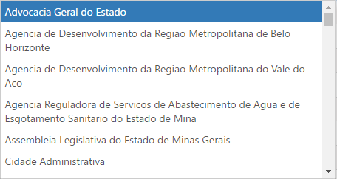
Todas

Código - Descrição

Adicionar
Limpar

filtros aplicados
FILTROS APLICADOS:

Período de:
01/2021
Período até:
05/2021
 | Período: 01/01/2021 a 31/05/2021
 | Dados Atualizados em: 15/05/2021

Filtro 1:
Código - Descrição

Código - Descrição
Atualizar
Limpar

https://baymard.com/blog/how-to-design-applied-filters

FILTROS APLICADOS:

Selecione filtros para pesquisar

FILTROS APLICADOS:

Selecione filtros para pesquisar

tabela de resultados (2)
Download PDF
Download CSV
Download Base Completa

Valores em R$
Insira o texto para pesquisar
Exibir Códigos
Adicionar / Remover colunas
 |  |  |  |  |  | Ano de Exercício
 |  |  |  |  |  | Número do Processo de Compra SIAD
Filtro 1 | Filtro 2 | Filtro 10 | Filtro 14 | Filtro 21 | Filtro 22 | Unidade Orçamentária (nome e descrição)
 |  |  |  |  |  | Razação Social do Credor
 |  |  |  |  |  | ContratoConvênio Saída
 |  |  |  |  |  | Programa
TOTAL GERAL |  |  | 0.00 | 0.00 | 0.00 | Ação
 |  |  |  |  |  | Função
 |  |  |  |  |  | Subfunção
 |  |  |  |  |  | Categoria Ecônomica
 |  |  |  |  |  | Grupo de Despesa
 |  |  |  |  |  | Elemento de Despesa
Download PDF
Download CSV
Download Base Completa
 |  |  |  |  |  | Item de Despesa
 |  |  |  |  |  | Modalidade de Aplicação
 |  |  |  |  |  | IPU
Valores em R$
hcjhcjh
Adicionar / Remover colunas
 |  |  |  |  |  | Fonte de Recurso
 |  |  |  |  |  | Unidade de Programação de Gasto
Filtro 1 | Filtro 2 | Filtro 10 | Filtro 14 | Filtro 21 | Filtro 22
 |  |  |  |  |  | Crédito Inicial
 |  |  |  |  |  | Credito Atualizado
 |  |  |  |  |  | Empenho
SUBTOTAL |  |  | 0.00 | 0.00 | 0.00 | Liquidação e Pagamento

formulário de detalhamento
Exportar

Classificação Orçamentária
Empenho
Liquidação
Pagamento
Outras Informações
 |  |  |  |  | https://www.transparencia.mg.gov.br/despesa-estado/despesa/despesa-favorecidos/2021/01-01-2021/31-12-2021/1892075/MOTOROLA%20SOLUTIONS%20LTDA/0/3/0/459/21/40/2743/130/493/4159/empenhado/249/13087232/0/0

Unidade Orçamentária: 1251 - POLICIA MILITAR DO ESTADO DE MINAS GERAIS |  | Unidade Executora: 1250070 - CSA-TIC |  |  | https://linhares-es.portaltp.com.br/consultas/detalhes/empenho.aspx?id=34009187
Função: 6 - SEGURANCA PUBLICA |  | Subfunção: 181 - POLICIAMENTO
Programa: 34 - POLICIA OSTENSIVA |  | Ação (Projeto Atividade): 2082 - MODERNIZACAO DO SISTEMA DE COMUNICACAO OPERACIONAL DA PMMG |  |  | https://www.transparencia.mg.gov.br/despesa-estado/restos-a-pagar/restospagar-orgaos/2021/4175/459/40/21/2611/130/58/2111488
Categoria Econômica: 4 - DESPESAS DE CAPITAL |  | Grupo de Despesa: 4 - INVESTIMENTOS
Elemento de Despesa: 52 - EQUIPAMENTOS E MATERIAL PERMANENTE |  | Item de Despesa: 6 - EQUIPAMENTOS DE COMUNICACAO E TELEFONIA
Modalidade de Aplicação: 90 - APLICACOES DIRETAS |  | Identificador de procedência e uso: 1 - RECURSOS RECEBIDOS PARA LIVRE UTILIZACAO
Fonte de Recurso: 95 - RECURSOS RECEBIDOS POR DANOS ADVINDOS DE DESASTRES SOCIOAMBIENTAIS

Classificação Orçamentária
Empenho
Liquidação
Pagamento
Outras Informações

Número do Empenho: 249 | Ano de Exercício: 2021 | Data do Registro: 31/08/2021 | Tipo de Empenho: GLOBAL
CNPJ/CPF e Descrição Favorecido 10.652.730/0006-35 - MOTOROLA SOLUTIONS LTDA
Valor Inicial da despesa empenhada: R$ 31.357.175,00 |  | Valor Atual do documento R$ 50.000.000,00
Descrição Histórico do Empenho: APROPRIACAO EMPENHO - INVESTIMENTOS. AMPLIAÇÃO DA REDE DE RADIO DIGITAL NO INTERIOR DO ESTADO DE MG - ACORDO VALE. 04 ENLANCE DE MICROONDAS 4.9GHZ, 08 ERB 04 CANAIS, 08 ENLA NCE DE MICROONDAS DE 6 A 8GHZ, 83 ESTAÇÃO REPETIDORA P25 CONVENCIONAL, 07 CONSOLE DE DESPACHO. SEI 1250.01.0007471/2021-87, MEMORANDO 40 .180.2/2021-EMPM. PROTOCOLO 55. PREPOSTO CHEFE DA SEÇÃO DE RÁDIO DO CTT/DTS/PMMG. O FORNECEDOR DEVERA CONSTAR O NUMERO E ANO DO EMPENHO UNIDADE EXECUTORA (1250070) E DADOS BANCARIOS (NUMERO DO BANCO, AGENCIA E CONTA BANCARIA) PARA QUE SE PROCEDA O PAGAMENTO CONFORME DECRETO N. 37.924 DE 16MAI96, ART. 41.SIGCON NR 23.830/2021
Reforço
Data do Registro | Nº do documento | Valor:

Valor Total:
Anulação
Data do Registro | Nº do documento | Valor:

Valor Total:

Inscrição em Restos a Pagar
Data de Registro: 08/01/2021 | Tipo: Inscrição em restos a pagar não processado |  | Valor Inscrito:

Classificação Orçamentária
Empenho
Liquidação
Pagamento
Outras Informações

Data do Registro: | Nº do documento | Nº Nota Fiscal | CNPJ/CPF e Descrição Favorecido: | Valor:

Valor Total:

Liquidação em Restos a Pagar
Data do Registro: | Nº do documento | Nº Nota Fiscal | CNPJ/CPF e Descrição Favorecido: | Valor:

Classificação Orçamentária
Empenho
Liquidação
Pagamento
Outras Informações

Data do Registro: | Nº do documento | Situação da Ordem de Pagamento: | CNPJ/CPF e Descrição Favorecido: | Valor:

Valor Total:

Valor Pago em Restos a Pagar
Data do Registro: | Nº do documento | Situação da Ordem de Pagamento: | CNPJ/CPF e Descrição Favorecido: | Valor:

Classificação Orçamentária
Empenho
Liquidação
Pagamento
Outras Informações

Dados do Processo de Compra
Número Processo Compra SIAD: 1250071 000063/2021 |  |  | Data de Cadastramento do Processo: 26/08/2021
Procedimento de Contratação: REGISTRO DE PRECOS REALIZADO NO SIRP |  |  | Situação: Concluído
Objeto: Ampliação da Rede de Rádio Digital no Interior do Estado de Minas Gerais - Acordo da Vale Ata RP 335/2020 - PMMG Memorando nº 40.180.2/2021 SIAFI 9288137 Protocolo 55 SEI 1250.01.0007471/2021-87
Dados do Convênio / Parceria de Saída Recursos
Número do Convênio / Parceria SIAFI: xxxxxxx |  |  | Data Publicação: 26/08/2021
Situação do Convênio / Parceria: xxxxxx |  |  | Vigência Atualizada:
Título do Convênio / Parceria: :

adicionar remover colunas
Insira o nome do filtro
Insira o nome do filtro
Marcar / Desmarcar todos | Marcar / Desmarcar todos
Coluna 1 | Coluna 1
Coluna 2 | Coluna 2
Coluna 3 | Coluna 3
Coluna 4 | Coluna 4
Coluna 5 | Coluna 5
Coluna 6 | Coluna 6
Coluna 7 | Coluna 7
Coluna 8 | Coluna 8
Coluna 9 | Coluna 9
Coluna 10 | Coluna 10
Coluna 11 | Coluna 11
Coluna 12 | Coluna 12
Coluna 13 | Coluna 13
Coluna 14 | Coluna 14
Coluna 15 | Coluna 15
Coluna 16 | Coluna 16
Coluna 17 | Coluna 17
Coluna 18 | Coluna 18
Coluna 19 | Coluna 19
Coluna 20 | Coluna 20
Coluna 21 | Coluna 21

